02 Typové prvky
Príloha č. 1c -Opis predmetu zákazky_nábytok_typový

 | obrázok | názov | umiestnenie | množstvo | jednotka
 | 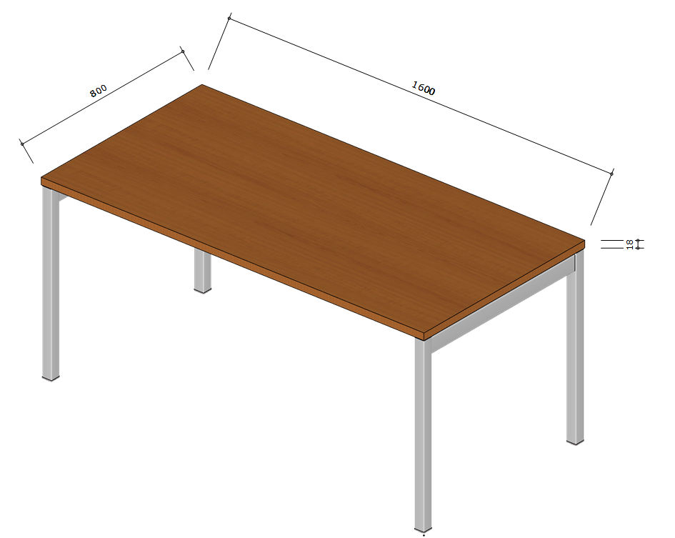 | Stoly do podateľne s rozmermi 1600x 800x 740mm, s hrúbkou dosky 18mm, s prechodkou na káble v hornom rohu (pravý, alebo ľavý), košom pre kabeláž, v dekore DTDL čerešňa ABS hranou 2 mm, kovová konštrukcia zváraná z profilovej ocele, profil min. 35x20 mm, profil min. 30x30 mm, zakončenie nôh stola - plastové koncovky s rektifikačnými klzákmi, alebo vyrovnávacími pätkami, povrchová úprava kovových častí práškový lak vo farbách RAL sivá, prípadne iný ekvivalent k zadefinovanému štandardu (tolerancia rozmerov +/- 5 % - pri rovnakom type nábytku musí byť dodržaná rovnaká tolerancia) | podateľňa | 3 | ks
 | 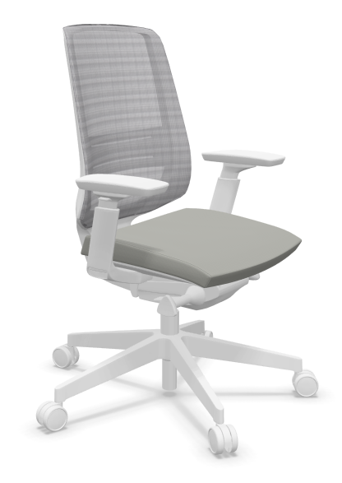 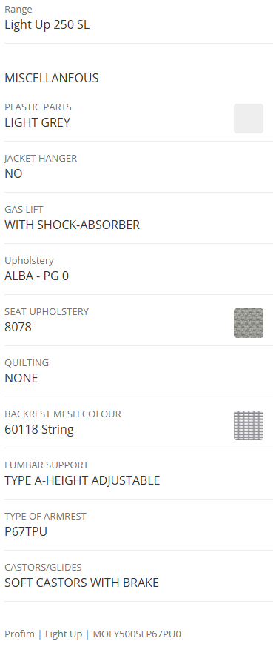 | Ergonomické čalúnené kreslo s pevnými čalúnenými podrúčkami, s priedušným sieťovým operadlom, hlavová opierka pevne pripevnená k chrbtovej opierke, nakláňací mechanizmus, pneumatické nastavenie výšky sedadla, päťramenný kríž, kolieska alebo klzáky, nosnosť min. 130 kg, farba čalúnenia sivá, podľa vzorkovníka, šírka 45- 50cm, hĺbka sedáku 39-42 cm, ako je napr. Profim, Light Up 250 SL, prípadne iný ekvivalent k zadefinovanému štandardu | podateľňa, knižné centrum | 4 | ks
 | 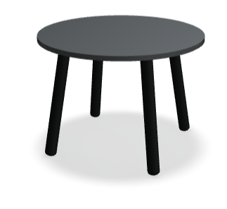 | Okrúhly konferenčný, záťažový, stolík vyrobený z DTDL dekor čerešňa v priemere 500 mm - 600 mm, s výškou 440- 450mm, s hĺbkou cca 460mm, s hrúbkou dosky 20- 25mm, so štyrmi drevenými nožičkami rozšírenými do písmena A, ich priemer 30-40 mm v najširšej hornej časti a smerom k zemi sa jemne zužujú na 20-25 mm, čo dodáva stolíku elegantný škandinávsky vzhľad, prípadne ekvivalent k zadefinovanému štandardu | podateľňa | 1 | ks
 | 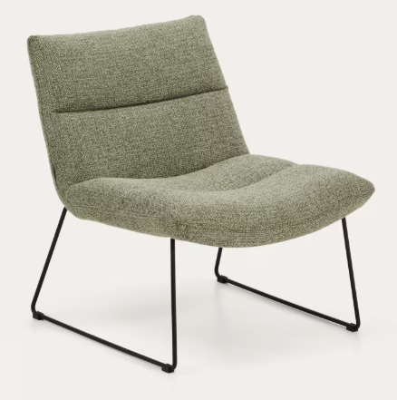 | Kreslo (napr. Asen od značky Kave Home) v smaragdovo zelenej ženilke (green chenille). Kľúčové vlastnosti: Materiál: Čalúnenie z mäkkej ženilkovej látky s výraznou textúrou, ktorá je príjemná na dotyk. Konštrukcia: Štíhle nohy z čiernej ocele, ktoré dodávajú kreslu industriálny a odľahčený vzhľad. Udržateľnosť: certifikát FSC 100% Rozmery a technické parametre: Celkové rozmery Výška: 70- 80 cm Šírka: 58- 66 cm Hĺbka: 60-69 cm Rozmery sedadla a opierky Výška sedu: 42,5 cm- 45cm Šírka sedu: 65- 69 cm Hĺbka sedu: 50- 55 cm Výška opierky: 42- 45 cm Výška nôh: 35- 37 cm (voľný priestor pod kreslom) nosnosť: 130- 150 kg, prípadne ekvivalent k zadefinovanému štandardu | podateľňa | 2 | ks
 | 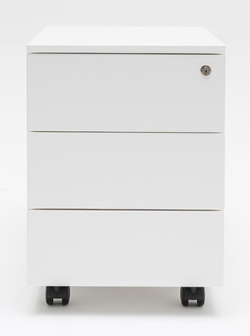 | Kontrajner pod stôl, 3 zásuvkový kontajner s rozmermi - šírka 40-45 cm, hĺbka 48-60 cm, výška 60-68 cm vrátane koliesok, materiál DTDL hr. 18 mm, ABS hrana 2 mm, chrbát- materiál HDF doska, hrúbka min. 3 mm, farba: čerešňa, 3 zásuvky uzamykateľný, úchytky kovové/ plastové v striebornej farbe, brzda na kolieskach+ dorazy | podateľňa | 3 | ks
 | 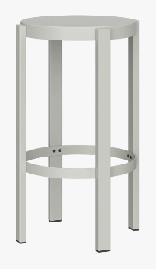 | Celokovová konštrukcia s práškovým nástrekom, mimoriadne tuhá konštrukcia, ktorá nepruží, s nosnosťou na náročné komerčné využitie (dimenzované od 120- 150 kg), s výškou sedu 65- 75cm, so širokou základňou nôh pre poskytnutie lepšej opory pri vyššej váhe, s integrovanou opierkou na nohy, ako je napr. zn. noo.ma Doon príp. iný ekvivalent k zadefinovanému štandardu | kuchynka | 2 | ks
 | 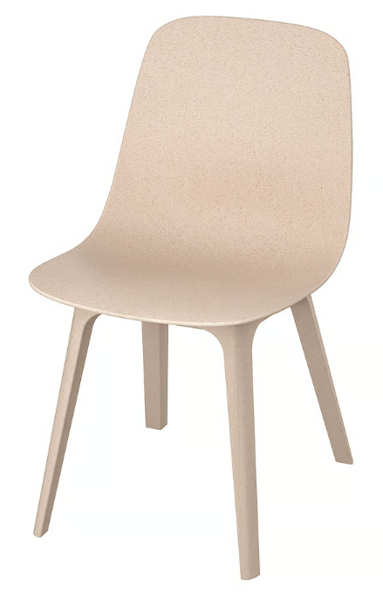 | Stolička s operadlom k jedálenskému stolu, farebne vhodná k farbám kuchynskej linky, materiál vyhotovenia plast s nosnosťou min.110kg. Rozmery stoličiek: Šírka: 48- 52 cm Hĺbka: 50- 59cm Výška: 81- 95cm Šírka sedadla: 48- 52cm Hĺbka sedadla: 38- 41cm Výška sedu: 46- 51cm Výška operadla: 40- 48cm | kuchynka | 8 | ks
 | 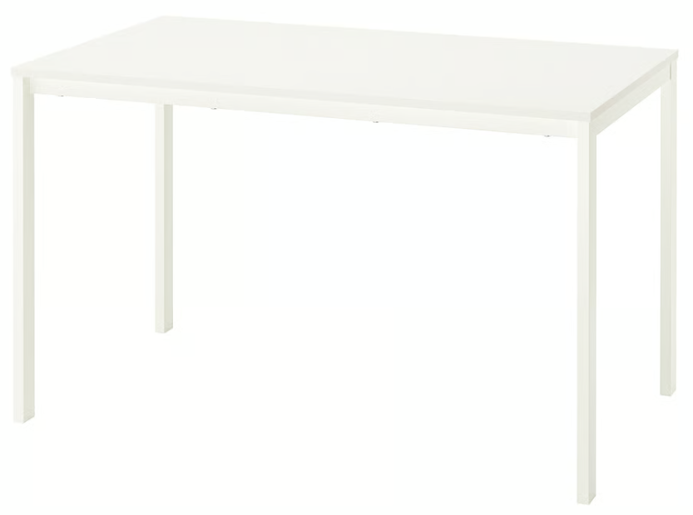 | Jedálenský pevný a odolný stôl pre 4 osoby s jednoduchým dizajnom o rozmere 120- 125x 70- 74 cm v bielej farbe s vysokopevnostným oceľovým spodným rámom s práškovou povrchovou úpravou, stolová doska je povrchovo upravená impregnovanou melamínovou fóliou, ako je napr. IKEA, VIHALS stôl, príp. iný ekvivalent k zadefinovanému štandardu | kuchynka | 2 | ks

